상품제안서
심플 미니구급함 2호 | 상품코드: S15628

 |  |  |  |  |  |  | 02-713-8555 | www.synergygift.co.kr
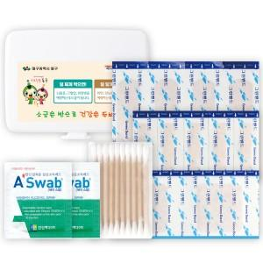

【상세/제작정보】

【인쇄/포장옵션】 | 스티커 / 종이케이스

【공급단가】 | 수량 | 500~ | 1,000~ | 3,000~ | 10,000~ | 20,000~
*VAT별도 | 단가 | 1,009원 | 980원 | 951원 | 892원 | 883원

【상품 URL】 | https://www.synergygift.co.kr:443/src/goods_detail.php?gdno=12877

